p1
VÝVOJ POČTU ZAMĚSTNANCŮ - SYSTEMIZOVANÝCH MÍST (SM) NA ÚP ĆR OD JEHO VZNIKU
Období >> | PROSINEC 2010 | DUBEN 2011 | SRPEN 2011 | ŘÍJEN 2011 | PROSINEC 2011 | LEDEN 2012 | DUBEN 2012 | LEDEN 2013 | BŘEZEN 2013 | DUBEN 2013 | ČERVEN 2013 | SRPEN 2013 | ZÁŘÍ 2013 | ŘÍJEN 2013 | LEDEN 2014 | ČERVENEC 2014 | LEDEN 2015 | DUBEN 2015 | DUBEN 2015

STAV - POČET SM | 8136 | 8136 | 7136 | 6951 | 6237 | 8190 | 8329 | 8382 | 8472 | 8532 | 8676 | 8692 | 9011 | 9020 | 9407 | 10007 | 9937 | 9927 | 10277
bez ESF
CELKEM |  | výchozí stav
 | zajišťováno 77 samostatnými ÚP |  | 1. vlna propouštění = zrušení 1000 SM. | 2. vlna propouštění = zrušení 185 SM | 3. vlna propouštění = zrušení 714 SM | příchod agend Hmotné nouze a zaměstnanců z obcí v počtu 1953 SM z počtu 3642 pracovníků vykonávající agendu HN na obcích - 1689 | mimořádné navýšení o 150 + 49 inspektorů kvality | 3 SM převod z MPSV navýšení 50 SM (pěstounská péče) | 90 SM (jedná se o dočasná SM) | 60 SM (jedná se o dočasná SM) - - posílení NSD + EKO | 144 SM (NA PĚSTOUNY) POSÍLENÍ KrP 126 | 16 SM PŘEVOD MPSV | 319 SM POSÍLENÍ KrP | 9 SM PŘEVOD MPSV | 6 SM PŘEVOD MPSV 381 SM POSÍLENÍ KrP | 600 SM POSÍLENÍ NSD | 20 SM SNÍŽENÍ SM (POKYN MPSV) "ZoSS" 50 SM SNÍŽENÍ SM (PŘEVOD IPSS NA MPSV) | 10 SM SNÍŽENÍ SM NA GŘ (POKYN MPSV) PŘEVOD METODIKY "Z A NSD" NA MPSV | 300 SM POSÍLENÍ NSD
ZDŮVODNĚNÍ ZMĚNY POČTU

Shrnutí >>>> |  | Vyjde-li se z vychozího počtu 8136 SM (před 4/2011) a připočte-li se k tomu "pouze" agenda HN převzatá z obcí za 3642 pracovníků, odpovídalo by to pořebě cca 11 778 SM na ÚP pro zpracování všech agend (SSP, ZAM, HN, atd…. atd). Z toho plyne, že současný stav 10277 SM je o 13,17 % nižší než je optimální stav!

 | duben 2011 | květen 2011 | červen 2011 | září 2011 | leden 2012 | duben 2012 | leden 2013 | březen 2013 | duben 2013 | červen 2013 | srpen 2013 | září 2013 | říjen 2013 | leden 2014 | červenec 2014 | leden 2015 | duben 2015 | duben 2015
realita | 8136 | 7136 | 6951 | 6237 | 8190 | 8329 | 8382 | 8472 | 8532 | 8676 | 8692 | 9011 | 9020 | 9407 | 10007 | 9937 | 9927 | 10277
potřeba | 8136 | 8136 | 8136 | 8136 | 11778 | 11778 | 11778 | 11778 | 11778 | 11778 | 11778 | 11778 | 11778 | 11778 | 11778 | 11778 | 11778 | 11778

p3a
Podíl uchazečů o zaměstnání na obyvatelstvu 15-64 (v %)
Kraj | 2014 |  |  |  |  |  | 2015 |  |  |  |  |  | průměr 1. pololetí1)
 | 1 | 2 | 3 | 4 | 5 | 6 | 1 | 2 | 3 | 4 | 5 | 6 | 2014 | 2015 | rozdíl
Praha | 5.4 | 5.4 | 5.4 | 5.4 | 5.3 | 5.3 | 5.1 | 5.1 | 5.0 | 4.8 | 4.6 | 4.5 | 5.3 | 4.9 | -0.4
Středočeský kraj | 7.3 | 7.3 | 7.1 | 6.8 | 6.5 | 6.4 | 6.5 | 6.4 | 6.1 | 5.8 | 5.6 | 5.4 | 6.9 | 6.1 | -0.8
Jihočeský kraj | 7.9 | 7.8 | 7.4 | 6.8 | 6.3 | 6.0 | 6.7 | 6.6 | 6.0 | 5.3 | 4.8 | 4.6 | 7.1 | 5.8 | -1.3
Plzeňský kraj | 6.9 | 6.8 | 6.4 | 5.9 | 5.6 | 5.5 | 5.9 | 5.7 | 5.3 | 4.9 | 4.6 | 4.5 | 6.3 | 5.3 | -1.0
Karlovarský kraj | 9.7 | 9.5 | 9.2 | 8.6 | 8.2 | 8.0 | 8.4 | 8.2 | 7.9 | 7.5 | 7.2 | 7.0 | 9.0 | 7.8 | -1.2
Ústecký kraj | 11.9 | 11.9 | 11.7 | 11.3 | 11.0 | 10.8 | 10.9 | 10.7 | 10.4 | 10.0 | 9.7 | 9.4 | 11.5 | 10.3 | -1.2
Liberecký kraj | 8.8 | 8.9 | 8.8 | 8.4 | 8.1 | 7.9 | 7.8 | 7.6 | 7.4 | 7.1 | 6.7 | 6.4 | 8.5 | 7.3 | -1.2
Královéhradecký kraj | 7.7 | 7.7 | 7.4 | 6.9 | 6.5 | 6.3 | 6.4 | 6.2 | 5.9 | 5.4 | 5.0 | 4.8 | 7.2 | 5.8 | -1.4
Pardubický kraj | 8.1 | 7.9 | 7.7 | 6.9 | 6.3 | 6.1 | 6.5 | 6.4 | 5.9 | 5.3 | 4.8 | 4.6 | 7.3 | 5.7 | -1.5
Vysočina | 8.6 | 8.5 | 8.0 | 7.2 | 6.7 | 6.5 | 7.6 | 7.5 | 7.0 | 6.2 | 5.8 | 5.6 | 7.7 | 6.8 | -1.0
Jihomoravský kraj | 9.4 | 9.3 | 9.1 | 8.5 | 8.2 | 8.0 | 8.4 | 8.3 | 7.9 | 7.4 | 7.0 | 6.8 | 8.8 | 7.7 | -1.1
Olomoucký kraj | 10.5 | 10.5 | 10.1 | 9.3 | 8.8 | 8.5 | 9.2 | 9.0 | 8.5 | 7.7 | 7.2 | 6.8 | 9.7 | 8.2 | -1.5
Zlínský kraj | 8.7 | 8.7 | 8.3 | 7.7 | 7.3 | 7.1 | 7.6 | 7.4 | 7.1 | 6.5 | 6.1 | 5.8 | 8.1 | 6.9 | -1.2
Moravskoslezský kraj | 10.9 | 10.9 | 10.7 | 10.3 | 10.0 | 9.8 | 10.0 | 9.8 | 9.6 | 9.1 | 8.8 | 8.6 | 10.5 | 9.4 | -1.1
Celkem ČR | 8.6 | 8.6 | 8.3 | 7.9 | 7.5 | 7.4 | 7.7 | 7.5 | 7.2 | 6.7 | 6.4 | 6.2 | 8.1 | 7.1 | -1.1
1)počítáno z nezaokrouhlených hodnot

Počet uchazečů o zaměstnání (v tis.)
Kraj | 2014 |  |  |  |  |  | 2015 |  |  |  |  |  | průměr 1. pololetí1)
 | 1 | 2 | 3 | 4 | 5 | 6 | 1 | 2 | 3 | 4 | 5 | 6 | 2014 | 2015 | rozdíl
Praha | 46.8 | 46.9 | 46.8 | 46.3 | 45.9 | 45.5 | 44.0 | 43.9 | 43.1 | 42.0 | 40.7 | 39.8 | 46.3 | 42.6 | -3.8
Středočeský kraj | 65.0 | 65.1 | 63.3 | 60.2 | 57.9 | 56.7 | 58.2 | 57.3 | 55.1 | 52.1 | 49.8 | 48.6 | 61.8 | 54.2 | -7.6
Jihočeský kraj | 35.1 | 34.7 | 32.7 | 30.1 | 27.9 | 26.7 | 29.7 | 29.4 | 27.0 | 24.0 | 21.7 | 20.7 | 31.6 | 26.0 | -5.6
Plzeňský kraj | 27.6 | 27.0 | 25.5 | 23.6 | 22.4 | 21.8 | 23.4 | 22.7 | 21.2 | 19.7 | 18.7 | 18.2 | 25.0 | 21.0 | -4.0
Karlovarský kraj | 20.3 | 20.0 | 19.3 | 18.3 | 17.4 | 17.0 | 17.8 | 17.4 | 16.8 | 16.1 | 15.4 | 14.9 | 18.9 | 16.6 | -2.3
Ústecký kraj | 68.4 | 68.0 | 67.0 | 64.8 | 63.0 | 61.8 | 62.1 | 61.3 | 59.6 | 56.9 | 55.1 | 53.7 | 65.8 | 58.7 | -7.1
Liberecký kraj | 27.1 | 27.0 | 26.7 | 25.6 | 24.6 | 24.0 | 23.8 | 23.4 | 22.6 | 21.6 | 20.6 | 19.9 | 26.0 | 22.3 | -3.7
Královéhradecký kraj | 29.1 | 29.0 | 28.0 | 26.0 | 24.4 | 23.5 | 24.2 | 23.6 | 22.4 | 20.5 | 19.0 | 18.1 | 27.0 | 21.8 | -5.2
Pardubický kraj | 28.6 | 28.1 | 27.2 | 24.4 | 22.5 | 21.6 | 23.0 | 22.5 | 21.0 | 18.7 | 17.2 | 16.4 | 25.8 | 20.3 | -5.5
Vysočina | 30.2 | 29.7 | 28.3 | 25.4 | 23.7 | 22.9 | 26.4 | 26.0 | 24.5 | 21.5 | 19.9 | 19.3 | 27.1 | 23.5 | -3.7
Jihomoravský kraj | 75.4 | 74.8 | 73.2 | 68.9 | 65.9 | 64.4 | 67.6 | 66.5 | 63.9 | 59.6 | 56.2 | 54.6 | 71.1 | 62.4 | -8.7
Olomoucký kraj | 46.4 | 46.3 | 44.6 | 41.4 | 39.1 | 38.1 | 40.6 | 39.9 | 37.6 | 34.3 | 31.9 | 30.5 | 43.1 | 36.5 | -6.6
Zlínský kraj | 35.5 | 35.1 | 33.9 | 31.6 | 29.6 | 28.9 | 30.2 | 29.8 | 28.3 | 26.2 | 24.3 | 23.4 | 32.8 | 27.6 | -5.3
Moravskoslezský kraj | 93.7 | 93.6 | 91.8 | 88.4 | 85.6 | 84.3 | 85.2 | 84.5 | 82.1 | 78.4 | 75.2 | 73.3 | 90.0 | 80.7 | -9.4
Celkem ČR | 629.3 | 625.4 | 608.3 | 574.9 | 550.0 | 537.2 | 556.2 | 548.1 | 525.3 | 491.6 | 465.7 | 451.4 | 592.5 | 513.9 | -78.6
1)počítáno z nezaokrouhlených hodnot

Počet uchazečů o zaměstnání pobírající podporu v nezaměstnanosti (v tis.)
Kraj | 2014 |  |  |  |  |  | 2015 |  |  |  |  |  | průměr 1. pololetí1)
 | 1 | 2 | 3 | 4 | 5 | 6 | 1 | 2 | 3 | 4 | 5 | 6 | 2014 | 2015 | rozdíl
Praha | 9.9 | 10.2 | 9.9 | 10.0 | 10.2 | 9.7 | 9.6 | 9.4 | 9.0 | 8.8 | 8.7 | 8.3 | 10.0 | 9.0 | -0.9
Středočeský kraj | 16.7 | 17.0 | 15.4 | 13.8 | 12.8 | 12.0 | 14.8 | 14.5 | 13.3 | 11.8 | 11.1 | 10.7 | 14.8 | 12.9 | -1.9
Jihočeský kraj | 11.1 | 11.2 | 9.5 | 7.7 | 6.6 | 6.0 | 9.8 | 9.6 | 8.0 | 6.4 | 5.3 | 4.9 | 8.8 | 7.5 | -1.3
Plzeňský kraj | 7.2 | 7.7 | 6.6 | 5.5 | 5.0 | 4.7 | 6.6 | 6.6 | 5.7 | 4.8 | 4.5 | 4.2 | 6.2 | 5.5 | -0.7
Karlovarský kraj | 4.0 | 3.9 | 3.5 | 3.1 | 2.8 | 2.6 | 3.5 | 3.4 | 3.1 | 2.8 | 2.6 | 2.4 | 3.4 | 3.0 | -0.3
Ústecký kraj | 11.7 | 11.8 | 10.9 | 10.2 | 9.6 | 8.9 | 10.5 | 10.2 | 9.6 | 8.9 | 8.3 | 7.9 | 10.6 | 9.4 | -1.3
Liberecký kraj | 6.2 | 6.2 | 5.8 | 5.3 | 4.9 | 4.6 | 5.5 | 5.3 | 4.9 | 4.6 | 4.2 | 4.0 | 5.5 | 4.8 | -0.7
Královéhradecký kraj | 8.0 | 8.2 | 7.3 | 6.1 | 5.4 | 4.9 | 6.7 | 6.4 | 5.7 | 4.8 | 4.2 | 3.9 | 6.8 | 5.4 | -1.3
Pardubický kraj | 8.5 | 8.5 | 7.7 | 6.0 | 5.1 | 4.6 | 7.3 | 7.1 | 6.2 | 4.8 | 4.2 | 3.9 | 6.8 | 5.7 | -1.1
Vysočina | 9.2 | 9.2 | 8.0 | 6.0 | 5.0 | 4.6 | 8.2 | 8.0 | 7.0 | 5.3 | 4.5 | 4.2 | 7.2 | 6.4 | -0.8
Jihomoravský kraj | 18.4 | 18.6 | 16.6 | 14.0 | 12.5 | 11.4 | 16.4 | 15.9 | 14.3 | 12.2 | 11.0 | 10.3 | 15.5 | 13.7 | -1.8
Olomoucký kraj | 11.7 | 11.7 | 10.4 | 8.4 | 7.3 | 6.5 | 9.9 | 9.5 | 8.2 | 6.8 | 5.9 | 5.4 | 9.5 | 7.8 | -1.7
Zlínský kraj | 9.2 | 9.5 | 8.5 | 7.3 | 6.4 | 5.9 | 8.1 | 7.8 | 7.2 | 6.1 | 5.4 | 5.1 | 7.8 | 6.8 | -1.1
...
Volná pracovní místa(v tis.)
Olomoucký kraj | 1.3 | 1.8 | 1.8 | 2.1 | 2.3 | 2.5 | 3.4 | 4.1 | 4.6 | 5.3 | 5.9 | 5.9 | 1.8 | 4.6 | 2.8
Zlínský kraj | 1.5 | 1.7 | 2.1 | 2.3 | 2.4 | 2.4 | 3.0 | 3.6 | 3.9 | 4.7 | 5.3 | 5.6 | 2.0 | 4.1 | 2.1
Moravskoslezský kraj | 2.8 | 3.0 | 3.8 | 4.0 | 4.0 | 3.9 | 5.6 | 6.4 | 7.4 | 7.9 | 9.1 | 10.4 | 3.4 | 7.4 | 3.9
Celkem ČR | 36.4 | 38.3 | 40.8 | 44.2 | 48.0 | 49.5 | 62.3 | 69.0 | 76.1 | 83.7 | 92.7 | 97.0 | 41.7 | 76.9 | 35.2
1)počítáno z nezaokrouhlených hodnot

Meziroční rozdíly počtu uchazečů o zaměstnání
 | uchazeči meziroční
0 | -7812
0 | -15741
0 | -19366
0 | -22534
2006 | -25866
0 | -27782
0 | -31803
0 | -30758
0 | -26843
0 | -25934
0 | -26947
0 | -31259
0 | -30427
0 | -26892
0 | -25697
0 | -26394
2007 | -31534
0 | -38638
0 | -42055
0 | -46525
0 | -49214
0 | -52090
0 | -58206
0 | -61871
0 | -65777
0 | -73417
0 | -84285
0 | -83231
2008 | -80443
0 | -80315
0 | -81662
0 | -85970
0 | -89204
0 | -90946
0 | -91135
0 | -93667
0 | -100914
0 | -99704
0 | -94177
0 | -86814
2009 | -80092
0 | -72911
0 | -66550
0 | -60426
0 | -50420
0 | -37137
0 | -21139
0 | -2628
0 | 33517
0 | 73815
...

p3c
...
13.7 | 13.8 | 13.1 | 12.7 | 12.6 | 11.1 | 11.8 | 10.8 | 12.5 | 13.4 | 14.3 | 12.0 | 12.8 | 13.0 | 13.1 | 12.3 | 12.2 | 12.0
15.3 | 15.3 | 15.0 | 14.6 | 14.1 | 13.8 | 13.7 | 13.3 | 13.3 | 13.6 | 13.6 | 13.9 | 14.1 | 13.9 | 13.4 | 12.9 | 12.1 | 12.0
18.6 | 18.9 | 18.6 | 17.6 | 16.5 | 15.7 | 15.4 | 15.5 | 16.2 | 17.9 | 18.5 | 18.7 | 18.6 | 18.2 | 17.5 | 16.3 | 15.1 | 14.1
16.8 | 16.9 | 17.1 | 15.7 | 15.1 | 15.6 | 16.5 | 16.2 | 15.5 | 14.8 | 16.6 | 16.7 | 17.8 | 18.1 | 17.4 | 15.7 | 14.9 | 15.6
26.0 | 26.0 | 25.8 | 25.1 | 24.5 | 23.8 | 23.7 | 23.6 | 23.7 | 23.9 | 23.8 | 23.5 | 23.9 | 23.9 | 23.6 | 22.9 | 22.4 | 21.8
9.0 | 8.5 | 8.2 | 7.7 | 7.0 | 6.9 | 7.1 | 7.5 | 7.2 | 6.7 | 6.3 | 6.5 | 6.8 | 6.6 | 6.9 | 7.0 | 6.5 | :
27.1 | 29.0 | 27.5 | 26.7 | 27.3 | 25.8 | 25.2 | 25.9 | 25.7 | 25.4 | 25.9 | 27.1 | 26.3 | 26.1 | 27.7 | 25.5 | : | :
11.9 | 11.9 | 11.9 | 10.7 | 10.7 | 10.7 | 10.6 | 10.6 | 10.6 | 10.2 | 10.2 | 10.2 | 10.2 | 10.2 | 10.2 | : | : | :
8.4 | 8.3 | 8.1 | 8.1 | 8.1 | 8.0 | 7.7 | 7.4 | 7.1 | 7.2 | 7.1 | 7.4 | 7.7 | 7.8 | 7.6 | 7.1 | 6.9 | :
6.9 | 6.8 | 6.5 | 6.2 | 6.2 | 6.2 | 6.2 | 6.2 | 6.1 | 5.8 | 5.4 | 5.4 | 5.5 | 5.5 | 5.4 | 5.4 | : | :
Vývoj míry nezaměstnanosti (v %)
 | Czech Republic | EU28
2014 01 | 6.6 | 11.1
2014 02 | 6.9 | 11.1
2014 03 | 6.9 | 10.8
2014 04 | 6.1 | 10.4
2014 05 | 6.0 | 10.2
2014 06 | 6.0 | 9.8
2014 07 | 5.7 | 9.7
2014 08 | 6.4 | 9.7
2014 09 | 5.6 | 9.9
2014 10 | 5.4 | 10.0
2014 11 | 6.1 | 10.2
2014 12 | 5.7 | 9.8
2015 01 | 6.0 | 10.2
2015 02 | 6.2 | 10.2
2015 03 | 5.8 | 10.0
2015 04 | 5.2 | 9.7
2015 05 | 4.8 | 9.5
2015 06 | 4.8 | 9.3
...

mapa 0315
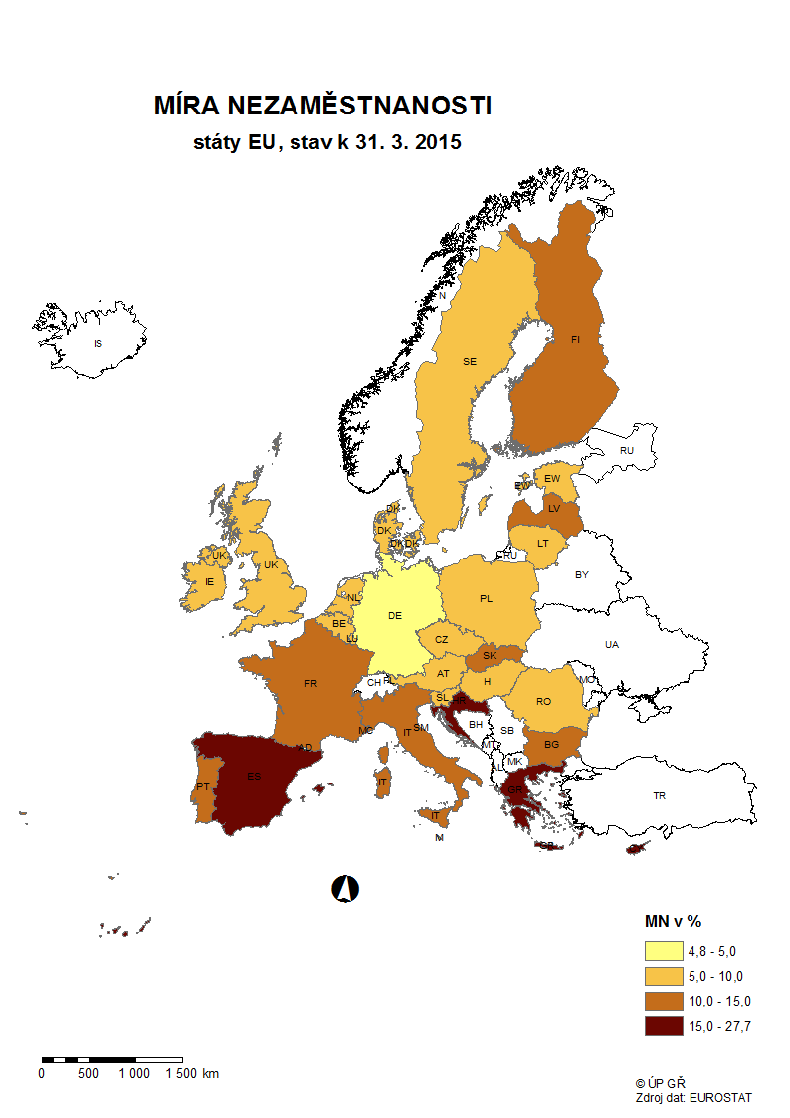

mapa0615
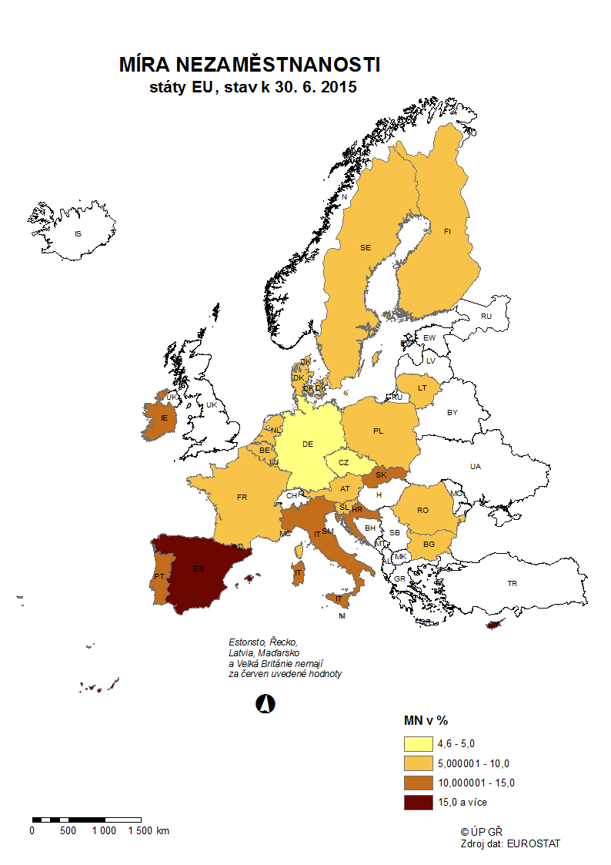

p3d
Mezinárodní srovnání ČR a EU28 (roční průměry)

Míra nezaměstnanosti v %
 | European Union (28 countries) | Czech Republic
2005 | 9 | 7.9
2006 | 8.2 | 7.1
2007 | 7.2 | 5.3
2008 | 7 | 4.4
2009 | 9 | 6.7
2010 | 9.6 | 7.3
2011 | 9.7 | 6.7
2012 | 10.5 | 7
2013 | 10.9 | 7
2014 | 10.2 | 6.1
Míra nezaměstnanosti mladých do 25 let v %
 | EU (28 countries) | Czech Republic
2005 | 19 | 19.3
2006 | 17.7 | 17.5
2007 | 15.9 | 10.7
2008 | 15.9 | 9.9
2009 | 20.3 | 16.6
2010 | 21.4 | 18.3
2011 | 21.7 | 18.1
2012 | 23.3 | 19.5
2013 | 23.7 | 18.9
2014 | 22.2 | 15.9

Míra dlouhodobé nezaměstnanosti v %
 | EU (28 countries) | Czech Republic
2005 | 4.1 | 4.2
2006 | 3.7 | 3.9
2007 | 3.1 | 2.8
2008 | 2.6 | 2.2
2009 | 3 | 2
2010 | 3.9 | 3
2011 | 4.1 | 2.7
2012 | 4.7 | 3
2013 | 5.1 | 3
2014 | 5.1 | 2.7
Míra nezaměstnanosti osob s nízkou kvalifikací v %
 | European Union (28 countries) | Czech Republic
2005 | 12.2 | 27
2006 | 11.8 | 24.8
2007 | 10.9 | 20.4
2008 | 11.6 | 19.4
2009 | 14.8 | 24.4
2010 | 16.1 | 25.3
2011 | 16.7 | 24.6
2012 | 18.7 | 28.8
2013 | 19.7 | 26
2014 | 19 | 22.4

Zdroj: EUROSTAT

p3f
Hlášená hromadná propouštění v letech 2012-2014

Počet zaměstnavatelů, kteří nahlásili ve sledovaném období hromadné propouštění
 | počet zaměstnavatelů, kteří nahlásili ve sledovaném období hromadné propouštění
leden 2013 | 28
únor | 44
březen | 43
duben | 28
květen | 47
červen | 23
červenec | 15
srpen | 21
září | 30
říjen | 28
listopad | 18
prosinec | 15
leden 2014 | 17
únor | 13
březen | 24
duben | 24
květen | 9
červen | 13
červenec | 9
srpen | 16
září | 20
říjen | 8
listopad | 28
prosinec | 26
leden 2015 | 11
únor | 6
březen | 14
duben | 14
květen | 8
červen | 9
červenec

Počet zaměstnanců, jichž se tato propouštění týkala
 | počet zaměstnanců, jichž se tato propouštění budou týkat
leden 2013 | 1677
únor | 1160
březen | 1939
duben | 993
květen | 1470
červen | 1534
červenec | 2014
srpen | 1003
září | 1713
říjen | 1873
listopad | 1212
prosinec | 901
leden 2014 | 1653
únor | 593
březen | 772
duben | 1146
květen | 511
červen | 444
červenec | 458
srpen | 834
září | 813
říjen | 602
listopad | 1251
prosinec | 877
leden 2015 | 296
únor | 542
březen | 407
duben | 660
květen | 261
červen | 521
červenec

p6b
...
vytvořená místa |  | umístění uchazeči |  | umístění uchazeči |  | vytvořená místa |  | umístění uchazeči |  | umístění uchazeči |  | zaměstnanci, SVČ |  | vymezená místa |  | zaměstnanci |  | osoby SVČ
stav | celkem | stav | celkem | stav | celkem | stav | celkem | stav | celkem | stav | celkem | stav | celkem | stav | celkem | stav | celkem | stav | celkem
na konci | od poč. | na konci | od poč. | na konci | od poč. | na konci | od poč. | na konci | od poč. | na konci | od poč. | na konci | od poč. | na konci | od poč. | na konci | od poč. | na konci | od poč.
sled.měs. | roku | sled.měs. | roku | sled.měs. | roku | sled.měs. | roku | sled.měs. | roku | sled.měs. | roku | sled.měs. | roku | sled.měs. | roku | sled.měs. | roku | sled.měs. | roku
1,922 | 133 | 1,825 | 137 | 2,522 | 43 | 1,994 | 32 | 1,434 | 115 | 38 | 2 | 78 | 42 | 39,116 | 337 | 2 | 0 | 95 | 6
1,521 | 204 | 1,424 | 189 | 2,610 | 192 | 2,044 | 83 | 1,518 | 239 | 39 | 3 | 114 | 84 | 39,438 | 687 | 0 | 0 | 92 | 17
1,070 | 250 | 1,004 | 244 | 2,713 | 493 | 2,084 | 145 | 1,573 | 341 | 41 | 5 | 122 | 92 | 39,730 | 1,124 | 0 | 0 | 95 | 43
943 | 330 | 898 | 326 | 2,824 | 812 | 2,098 | 188 | 1,596 | 422 | 43 | 7 | 125 | 96 | 40,076 | 1,628 | 0 | 0 | 103 | 77
667 | 361 | 632 | 358 | 2,851 | 1,090 | 2,148 | 263 | 1,613 | 479 | 45 | 10 | 127 | 99 | 40,434 | 3,011 | 0 | 0 | 103 | 110
445 | 372 | 423 | 370 | 2,910 | 1,372 | 2,170 | 335 | 1,669 | 629 | 44 | 13 | 101 | 101 | 37,930 | 18,713 | 1 | 1 | 110 | 144
Počet osob podpořených v rámci APZ v 1. pololetí 2015
VPP | 416
SÚPM zřízená | 41
SÚPM vyhrazená | 370
SÚPM - SVČ | 1,372
CHPM zřízená | 629
CHPM - SVČ | 13
Příspěvek na provoz CHPM a CHPM SVČ | 101
CHPM vymezená + SVČ | 18,713
Příspěvek na zapracování | 1
Překlenovací příspěvek | 144
Projekty ESF - OP LZZ - VPP | 20,045
Projekty ESF - OP LZZ - SÚPM | 21,340
Projekty ESF - OP LZZ - Cílené programy | 44
Odborná praxe do 30ti let | 2,264
Rekvalifikace | 12,242
Zvolená rekvalifikace | 10,154
Poradenství | 106

Rekvalifikace 3) |  | Zvolená rekvalifikace 3) |  | Poradenství

uchazeči |  | uchazeči |  | uchazeči
stav | celkem | stav | celkem | stav | celkem
na konci | od poč. | na konci | od poč. | na konci | od poč.
sled.měs. | roku | sled.měs. | roku | sled.měs. | roku
1,708 | 1,578 | 9,624 | 1,480 | 0 | 0
2,483 | 3,763 | 10,315 | 3,405 | 0 | 0
2,857 | 6,512 | 10,476 | 5,609 | 0 | 0
2,676 | 8,797 | 10,152 | 7,506 | 19 | 29
2,334 | 10,614 | 9,944 | 8,984 | 11 | 80
2,007 | 12,242 | 9,273 | 10,154 | 9 | 106
...

